1GD-FR-0020
 |  |  |  |  |  | PROCESO DE GESTIÓN DOCUMENTAL |  |  |  |  |  |  |  |  | POLICÍA NACIONAL
Código:1GD-FR-0020
Fecha: 04/07/2018 |  |  |  |  |  | DIAGNÓSTICO INTEGRAL PARA LOS ARCHIVOS DE LA POLICÍA NACIONAL
Versión: 0

CIUDAD: Villavicencio |  |  |  |  |  |  |  |  | FECHA ELABORACIÓN DEL DIAGNÓSTICO |  |  |  |  |  |  | 23 |  | 4 |  |  | 2021
RESPONSABLE DEL DILIGENCIAMIENTO: INTENDENTE ARNULFO VANEGAS CASTRO
A. IDENTIFICACIÓN
CÓDIGO Y NOMBRE DE LA UNIDAD: 3.8.7.2 POLICIA METROPOLITANA DE VILLAVICENCIO
FECHA DE CREACIÓN DE LA UNIDAD: 28 DE NOVIEMBREDE 2011 |  |  |  |  |  |  |  |  | ACTO ADMINISTRATIVO DE CREACIÓN DE LA UNIDAD: RESOLUCION 04377
DIRECCIÓN DE LA UNIDAD: CARRERA 21 SUR VIA KIRPAS CAMINO GANADERO |  |  |  |  |  |  |  |  | ACTO ADMINISTRATIVO VIGENTE DE LA UNIDAD: RESOLUCION 0606 DEL 17/02/2014
CORREO ELECTRÓNICO DE LA UNIDAD: MEVIL.COMAN@POLICIA.GOV.CO - MEVIL.GUGED@POLICIA.GOV.CO |  |  |  |  |  |  |  |  | TELÉFONO: (08) 6611919 |  |  |  |  |  |  |  | IP: 49437
A.1 DIRECTOR, COMANDANTE O JEFE DE LA UNIDAD:
NOMBRE: |  | HENRY RAMIREZ RAMIREZ
GRADO: |  | CORONEL
CARGO: |  | COMANDANTE POLICIA METROPOLITANA DE VILLAVICENCIO
TIEMPO EN EL CARGO: |  |  | 03 MESES, 19 DIAS

Jefe Grupo de Gestión Documental
NOMBRES Y APELLIDOS: WISNER EDUARDO CHICA RIAÑO |  |  |  |  |  |  |  |  | CAPACITACIÓN O CURSOS EN GESTIÓN DOCUMENTAL Y ARCHIVÍSTICA
GRADO: SUBCOMISARIO |  |  |  |  |  |  |  |  | 1 | DIPLOMADO EN GESTION DOCUMENTAL 2018
CARGO: JEFE GRUPO DE GESTION DOCUMENTAL |  |  |  |  |  |  |  |  | 2 | CURSO ADMINISTRACION DOCUMENTAL EN EL ENTORNO LABORAL 2018
TIEMPO EN EL PROCESO DE GESTIÓN DOCUMENTAL: 08 meses, 20 dias. |  |  |  |  |  |  |  |  | 3
TIEMPO EN LA INSTITUCIÓN: 28 años-10 meses-3 dias |  |  |  |  |  |  |  |  | 4
CORREO INSTITUCIONAL: wisner.chica@correo.policia.gov.co |  |  |  |  |  |  |  |  | 5
No. CELULAR: 3115886063 |  |  |  |  |  |  |  |  | 6
No IP DE LA OFICINA Y/O GRUPO: (8) 6611919 ext 49437 |  |  |  |  |  |  |  |  | 7
CONDICIÓN MÉDICO LABORAL: NO APTO CON REUBICACION LABORAL |  |  |  |  |  |  |  |  | 8
Funciones del Jefe Grupo de Gestión Documental
1 | Brindar la información que corresponda de acuerdo a la naturaleza del cargo, a quien la requiera, siguiendo los lineamientos de la normativa establecida.
2 | Implementar el sistema de gestión integral de acuerdo con los lineamientos institucionales, efectuando mejora continua en los procesos que lo requieran.
3 | Realizar las actividades establecidas en la gestión documental, aplicando la normativa vigente.
4 | Realizar las actividades establecidas para la implementación del sistema de gestión ambiental en la Policía Nacional.
5 | Guardar la reserva y confidencialidad de los documentos e información que sea de su conocimiento dentro del cumplimiento de sus funciones.
6 | Dar buen uso a los elementos asignados bajo su responsabilidad, con el fin de mantenerlos disponibles para el servicio.
7 | Las demás que le sean asignadas de acuerdo con la ley, los reglamentos o la naturaleza de su cargo.
Responsable Archivo Central
NOMBRES Y APELLIDOS: ARNULFO VANEGAS CASTRO |  |  |  |  |  |  |  |  | CAPACITACIÓN O CURSOS EN GESTIÓN DOCUMENTAL Y ARCHIVÍSTICA
GRADO:INTENDENTE |  |  |  |  |  |  |  |  | 1 | TECNICO LABORAL POR COMPETENCIAS ORGANIZACIÓN DE ARCHIVOS AÑO 2017
CARGO: RESPONSABLE DE ARCHIVO |  |  |  |  |  |  |  |  | 2
TIEMPO EN EL PROCESO DE GESTIÓN DOCUMENTAL: 06 años, 02 meses |  |  |  |  |  |  |  |  | 3
TIEMPO EN LA INSTITUCIÓN: 22 años, 01 mes. |  |  |  |  |  |  |  |  | 4
CORREO INSTITUCIONAL: arnulfo.vanegas@correo.policia.gov.co |  |  |  |  |  |  |  |  | 5
No. CELULAR: 3102335822 |  |  |  |  |  |  |  |  | 6
No IP DE LA OFICINA Y/O GRUPO: 8) 6611919 Ext.49437 |  |  |  |  |  |  |  |  | 7
CONDICIÓN MÉDICO LABORAL: NO APTO CON REUBICACION LABORAL |  |  |  |  |  |  |  |  | 8
Funciones del Responsable Archivo Central
1 | Brindar la información que corresponda de acuerdo a la naturaleza del cargo, a quien la requiera, siguiendo los lineamientos de la normativa establecida.
2 | Implementar el sistema de gestión integral de acuerdo con los lineamientos institucionales, efectuando mejora continua en los procesos que lo requieran.
3 | Realizar las actividades establecidas en la gestión documental, aplicando la normativa vigente.
4 | Realizar las actividades establecidas para la implementación del sistema de gestión ambiental en la Policía Nacional.
5 | Guardar la reserva y confidencialidad de los documentos e información que sea de su conocimiento dentro del cumplimiento de sus funciones.
6 | Dar buen uso a los elementos asignados bajo su responsabilidad, con el fin de mantenerlos disponibles para el servicio.
7
TALENTO HUMANO
GRADO | APELLIDOS Y NOMBRES |  |  |  | CÉDULA | CARGO ACTUAL | No. De Celular | TIEMPO DE SERVICIO EN LA UNIDAD |  |  | TIEMPO EN EL PROCESO DE GESTIÓN DOCUMENTAL |  |  | NIVEL ACADÉMICO |  |  |  |  | CONDICIÓN MÉDICO LABORAL
 |  |  |  |  |  |  |  | Años | Meses | Días | Años | Meses | Días
SC | CHICA RIAÑO WISNER EDUARDO |  |  |  | 3190160 | JEFE GRUPO GESTION DOCUMENTAL | 3102429373 | 4 | 10 | 10 | 1 | 3 | 20 | Tecnico profesional de policia, Tecnico en Gestion Documental |  |  |  |  | NO APTO CON REUBICACION LABORAL
IT | CASTRO VANEGAS ARNULFO |  |  |  | 80156787 | RESPONSABLE DE ARCHIVO | 3203412838 | 7 | 1 | 4 | 6 | 2 | 4 | Tecnico profesional de policia, Tecnico en Gestion Documental |  |  |  |  | NO APTO CON REUBICACION LABORAL
PT | GOMEZ CRUZ ALEICER |  |  |  | 11412613 | AUXILIAR DE ARCHIVO | 3142206593 | 3 | 2 | 1 | 3 | 0 | 3 | Tecnico Profesional de Policia |  |  |  |  | NO APTO CON REUBICACION LABORAL
PT | BARBOSA ACOSTA PABLO ESTEBAN |  |  |  | 1121823856 | AUXILIAR DE ARCHIVO | 3212025515 | 2 | 0 | 20 | 1 | 11 | 15 | Tecnico Profesional de Policia |  |  |  |  | NO APTO CON REUBICACION LABORAL
PT | CANDELA GARNICA NELSON |  |  |  | 88263201 | ESTAFETA | 3104322123 | 2 | 8 | 29 | 2 | 6 | 27 | Tecnico Profesional de Policia |  |  |  |  | NO APTO CON REUBICACION LABORAL
PT | ROJAS EDUARD FERNEY |  |  |  | 11413290 | AUXILIAR DE ARCHIVO | 3112114755 | 2 | 2 | 8 | 2 | 2 | 4 | Tecnico Profesional de Policia |  |  |  |  | NO APTO CON REUBICACION LABORAL
PT | MORA CRUZ DIEGO ARMANDO |  |  |  | 86088341 | AUXILIAR DE ARCHIVO | 3209595635 | 9 | 3 | 15 | 4 | 2 | 12 | Tecnico Profesional de Policia, curso basico de Archivo |  |  |  |  | NO APTO CON REUBICACION LABORAL
PT | MARTINEZ ROJAS NELSON FABIAN |  |  |  | 1121821765 | AUXILIAR DE ARCHIVO | 3203059587 | 3 | 8 | 10 | 3 | 5 | 10 | Tecnico Profesional de Policia |  |  |  |  | NO APTO CON REUBICACION LABORAL
APA09 | BARBOSA GONZALEZ ANGELICA MARIA |  |  |  | 1121816187 | AUXILIAR DE ARCHIVO | 3103220868 | 4 | 11 | 20 | 4 | 11 | 15 | Tecnico en Gestion Documental |  |  |  |  | APTO
A.3 NIVEL Y TIPO DE ARCHIVO
NIVEL DE LA UNIDAD |  |  |  |  | Asesor |  | Control |  | Operativo |  |  |  | Administrativo |  |  |  |  | Docente
...
B1. DATOS GENERALES Y UBICACIÓN DEL DEPÓSITO DE ARCHIVO
Cuenta con extintores Multipropósito(cuantos): |  |  |  |  |  |  | 0 | Equipos de Computo |  |  |  |  | 5 | Teléfonos |  |  |  |  |  |  | 1
Cuenta con extractores de aire (cuantos): |  |  |  |  |  |  | 5 | Escáneres |  |  |  |  | 4 | Unidades de Conservación (Cajas) |  |  |  |  |  |  | 960
Cuenta con sensores de movimiento: |  |  |  |  |  |  | 0 | Impresoras |  |  |  |  | 1 | Unidades de Conservación (Carpetas) |  |  |  |  |  |  | 3000
Deshumidificadores |  |  |  |  |  |  | 0 | Fotocopiadoras |  |  |  |  | 1 | Equipos de Microfilmación |  |  |  |  |  |  | NO
Otros, cuales?
EVIDENCIA FOTOGRÁFICA
SE DEBERÁ ANEXAR FOTOGRAFÍAS QUE DEN CUANTA DE LAS CONDICIONES TÉCNICAS MÍNIMAS QUE PRESENTA LA ESTRUCTURA DEL ARCHIVO, EQUIPAMIENTO Y MOBILIARIO, ESTANTERÍA, SEÑALÉTICA Y SEGURIDAD, LAS ÁREAS COLINDANTES Y EL ESTADO DE LA INFORMACIÓN ADMINISTRADA POR LA UNIDAD

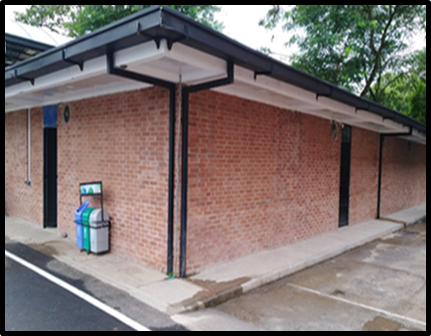
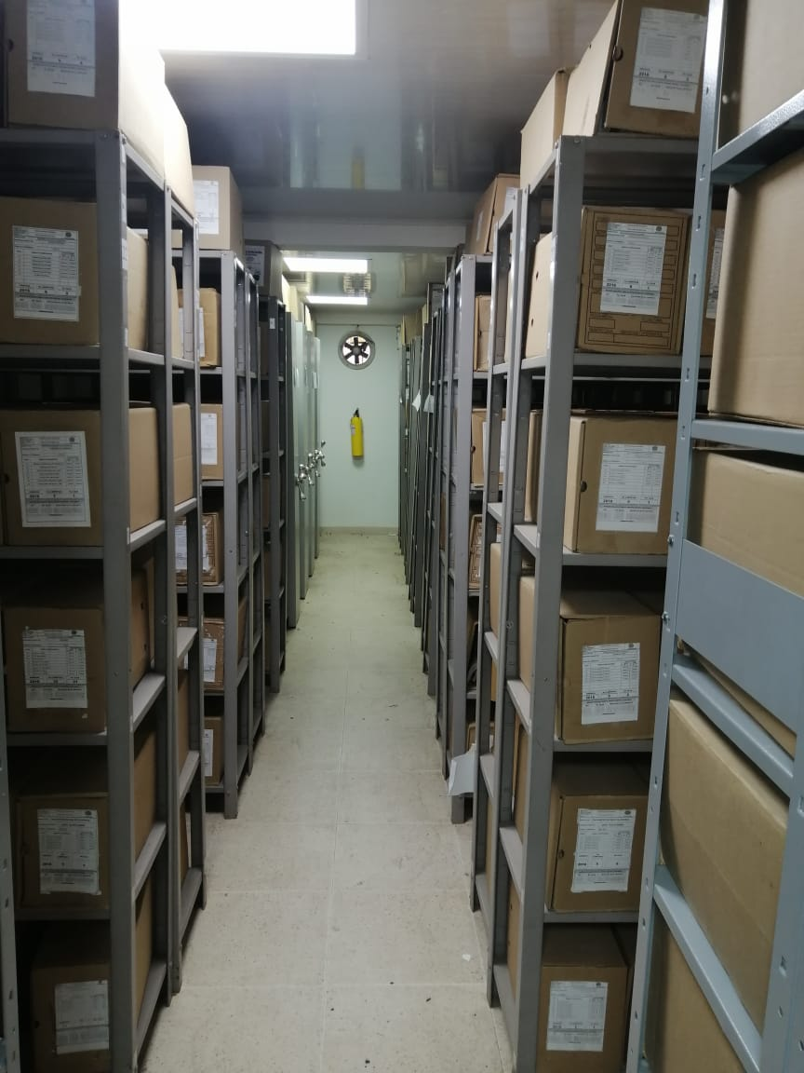
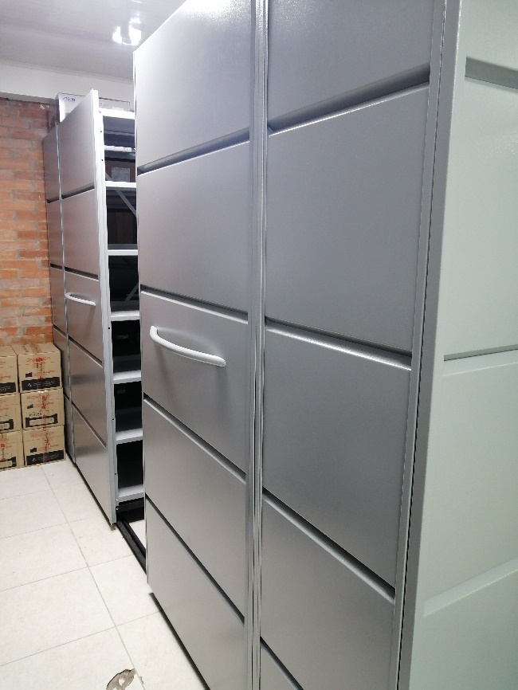
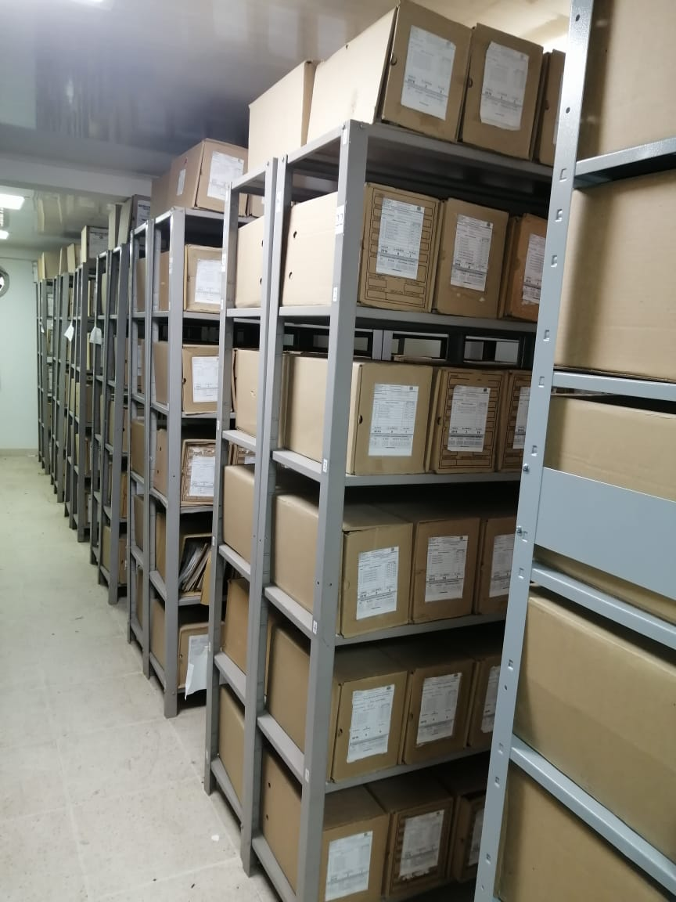
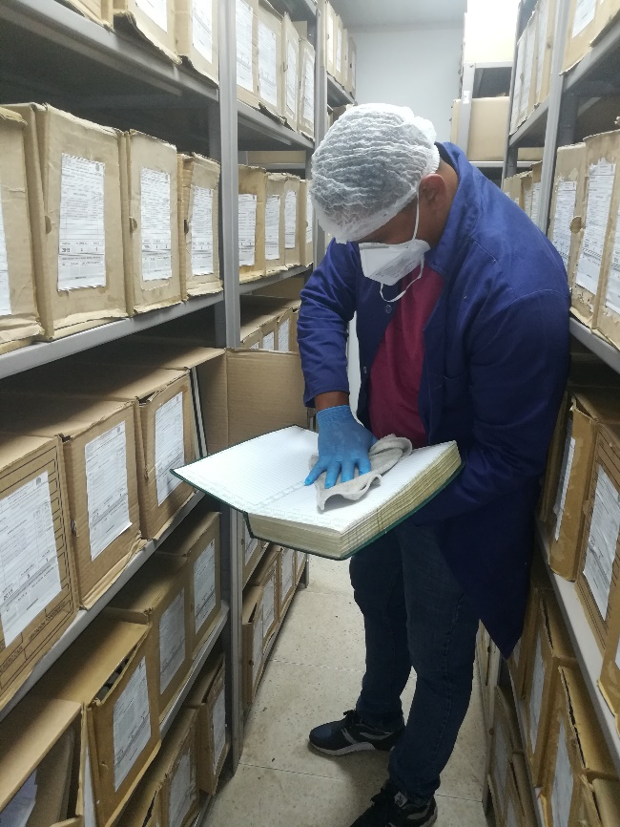
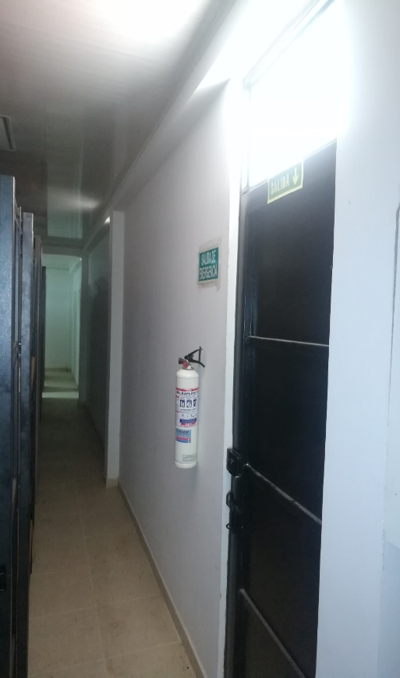
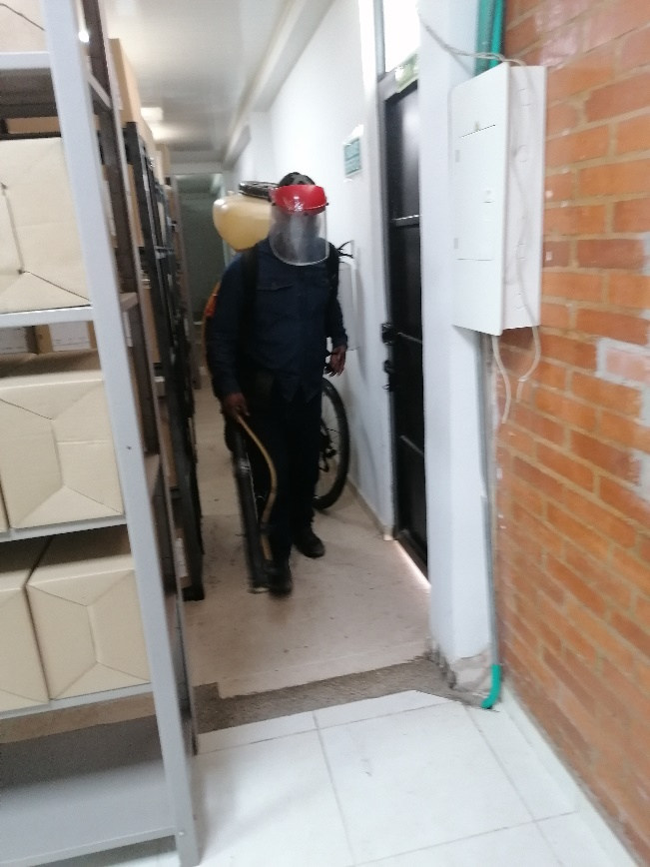
...
B. Inspección y mantenimiento de sistemas de almacenamiento e instalaciones físicas |  |  |  |  |  | ARCHIVO CENTRAL |  |  | Identificar los factores de alteración, redes de energía, conducción de agua, materiales inflamables, focos de suciedad o materiales que acumulen polvo o mugre, Identificar, reportar y gestionar el mantenimiento, reparación o renovación de las instalaciones o mobiliario. |  |  | Comunicado oficial No. S-2021-018966-mevil del 16/03/2021 |  |  | Trimestral
C. Saneamiento ambiental: desinfección, desratización y desinsectación |  |  |  |  |  | ARCHIVO CENTRAL |  |  | Realizar el tratamiento y/o mantenimiento individual sobre la documentación, mobiliario, elementos de trabajo, etc., así como los procedimientos de desratización, desinsectación y demás actividades de limpieza y control, con productos y procedimientos técnicos según los parámetros indicados en el programa. |  |  | Limpieza periodica quincenal al Archivo Central, realizando desratizacion y desinfeccion del mobiliario y unidades de conservación. |  |  | Semestral
D. Monitoreo y control de condiciones ambientales |  |  |  |  |  | ARCHIVO CENTRAL |  |  | Realizar los registros de mediciones de control ambiental según los parámetros indicados en el programa. |  |  | Formato 1GD-FR-0015 Registro de control ambiental, debidamente diligenciado, tres veces al dia. |  |  | Diario-Trimestral
E. Almacenamiento y re-almacenamiento |  |  |  |  |  | ARCHIVO CENTRAL |  |  | Realizar las actividades correctivas de reemplazo de las unidades de conservación que presenten un desgaste o deterioro considerable que pongan en riesgo la conservación de la documentación según los parámetros indicados en el programa. |  |  | Unidades de conservación óptimas para las carpetas y los libros bajo custodia. |  |  | Semestral
F. Prevención de emergencias y atención de desastres. |  |  |  |  |  | ARCHIVO CENTRAL |  |  | Elaborar el plan de atención de emergencias y atención de desastres para archivos y reacción en caso de siniestros; Sensibilizar al personal de la unidad respecto a los diferentes procedimientos a realizarse respecto a la conservación del patrimonio documental en el evento de una emergencia natural o antropogénica según los parámetros indicados en el programa. |  |  | Plan de Emergencia y atencion de desastres Policia Metropolitana de Villavicencio. |  |  | Semestral
PLAN DE CONSERVACIÓN PREVENTIVA
Programa |  |  |  |  |  | Clase de Archivo |  |  | Actividad |  |  | Evidencia |  |  | periodicidad |  |  |  |  | Observaciones
A. Preservación digitla a largo plazo |  |  |  |  |  |  |  |  | BACKUP |  |  |  |  |  | SEMESTRAL
EVIDENCIA FOTOGRÁFICA
SE DEBERÁ ANEXAR FOTOGRAFÍAS QUE DEN CUANTA DE LAS CONDICIONES DE ORGANIZACIÓN, ADMINISTRACIÓN, CUSTODIA Y CONSERVACIÓN DE LOS ACERVOS DOCUMENTALES
Plan de conservación de preventiva
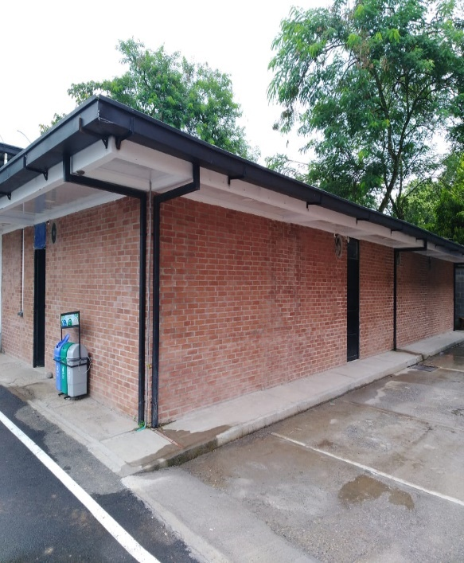
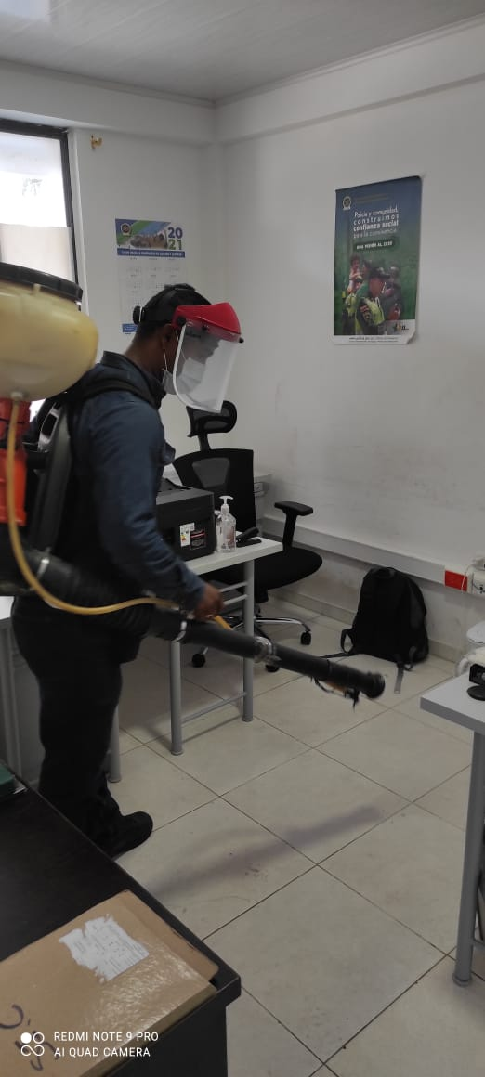
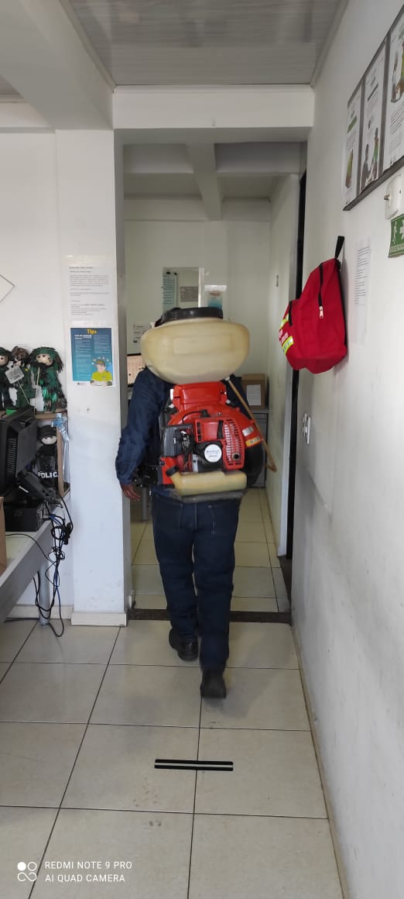
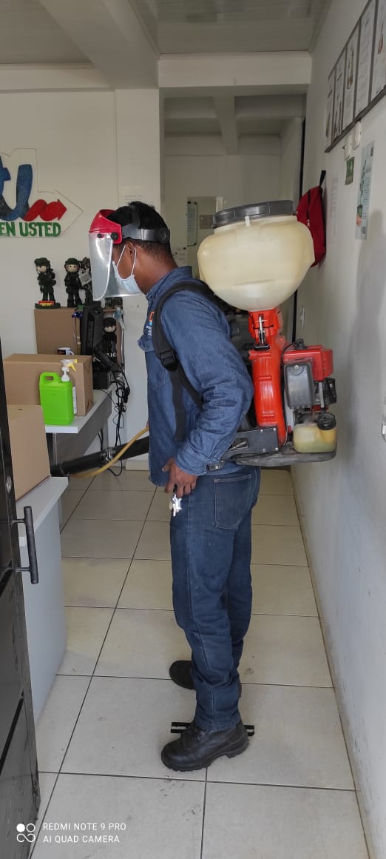
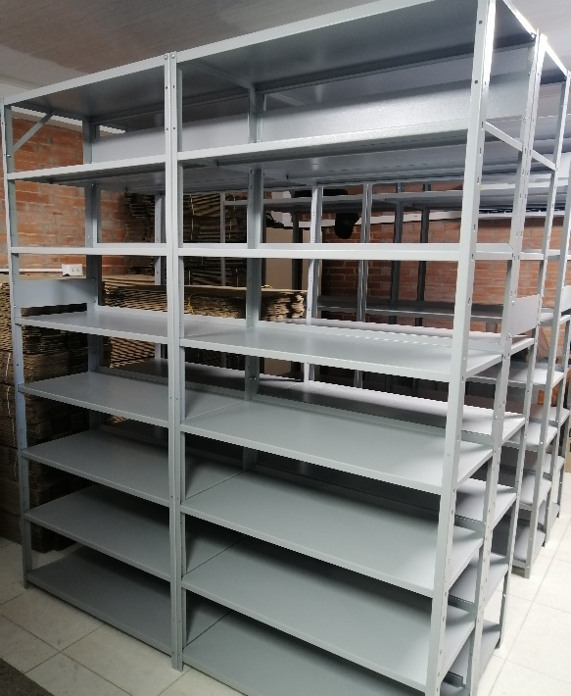
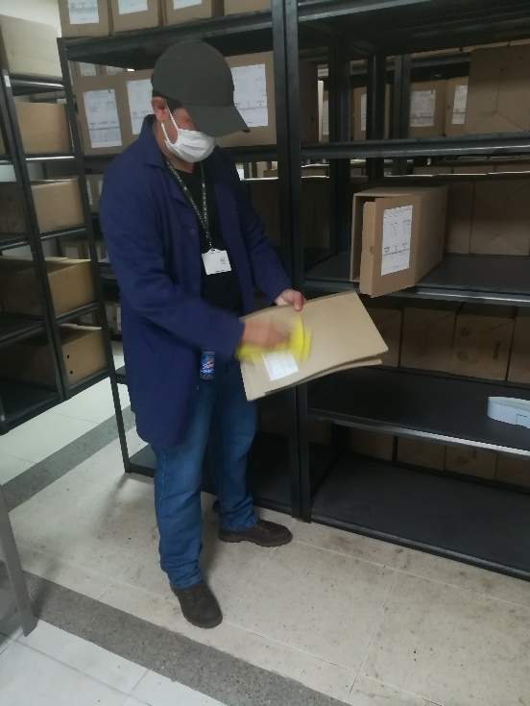
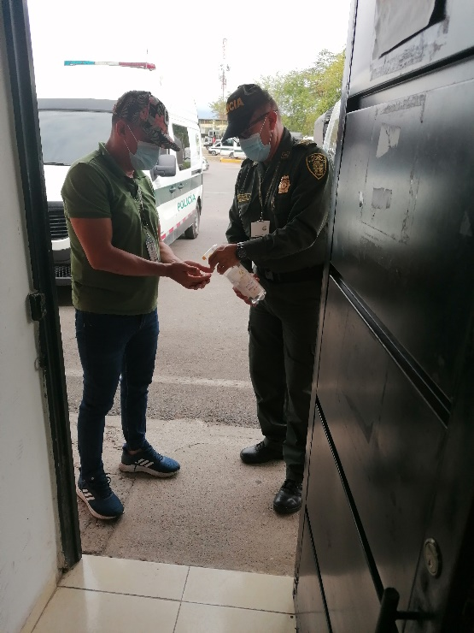

Fecha de Elaboración |  |  | 22 | 4 | 2021 |  | Fecha de Elaboración |  | 22 | 4 | 2021 |  |  |  | VISTO BUENO JEFE DE LA UNIDAD
Diagnostico Elaborado por: |  |  | Intendente ARNULFO VANEGAS CASTRO |  |  |  | Jefe Grupo de Gestión Documental |  | Subcomisario WISNER EDUARDO CHICA RIAÑO |  |  |  |  |  | Comandante de Unidad |  | Coronel HENRY RAMIREZ RAMIREZ
 |  |  | Grado Nombres y Apellidos |  |  |  |  |  | Grado Nombres y Apellidos |  |  |  |  |  |  | Grado Nombres y Apellidos

Firma |  |  |  |  |  |  | Firma |  |  |  |  |  |  |  |  | Firma

INSTRUCCIONES PARA EL DILIGENCIAMIENTO
Para el correcto diligenciamiento del presente formato se tendrán en cuenta las siguientes instrucciones.
1 | CIUDAD: Denominación de la ciudad y departamento al cual pertenece la dependencia productora. Ejemplo: CALI, VALLE DEL CAUCA
2 | FECHA ELABORACIÓN DEL DIAGNÓSTICO: Hace referencia a la fecha exacta en la que se desarrolla la presente actividad. Ejemplo 22 e noviembre de 2017
...

